英雄人设
英雄：迷心龙女 褒姒
人物形象
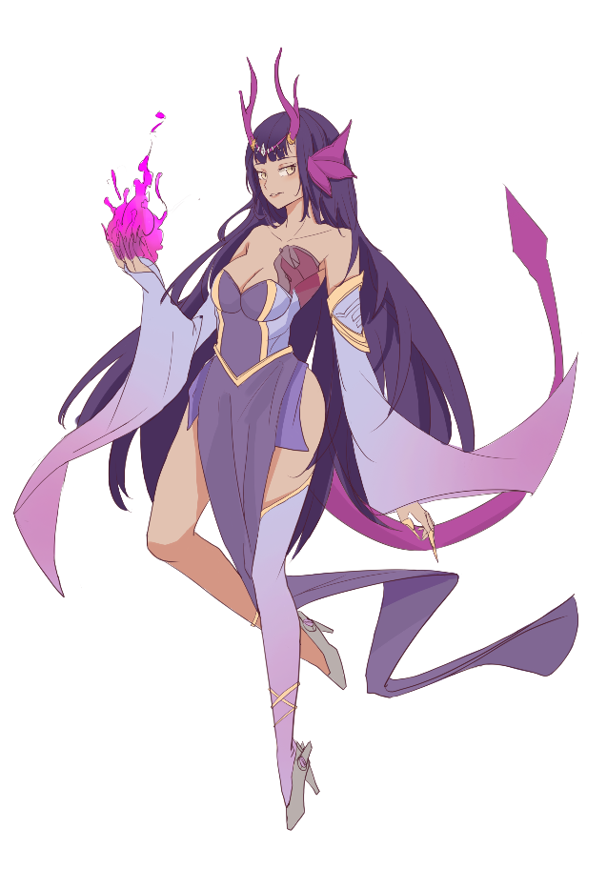

-----------------------------------------------------------------------------

背景故事
褒国初秋，夜凉露重，褒姒发髻凌乱地靠在门边，虚弱着轻推反锁的木门，门外传来掌灯侍女低声训斥： “这都折腾一夜了，我劝小姐还是省点气力。当初若不是城主带回失忆的小姐，小姐早便死在荒郊野岭。明日，正是小姐献身报恩的时候！” 想到“献身”这词，褒姒心头便猛然抽搐了一下：挣脱不开的锁链，封印灵魂的秘术，古老的地下墓穴，许多陌生的场景在她脑海中闪现。一阵心悸忽而袭来，疲倦与疼痛交替着侵蚀她的意识，不，不能就这样死去！昏迷前，她用尽最后一丝力气祈求着： 救救我……我想活下去……

真的有人来救她了。当夜，一位君王用自己的军队踏平了让她受尽委屈的故土，将她从冰凉的草席上抱起，置于自己豪华的寝殿安卧。他说自己是周国的幽王，多年前曾有缘一见，竟再难相忘，昨夜，他便是专程为她而来。 像是看出了她在想什么，幽王郑重地承诺：“别怕，我不会让你再受委屈，我会让你心甘情愿给我你的心。” 之后的日子，周幽王一直践行着他的诺言，他请人品竹弹丝升平歌舞，只为她能展颜一笑，他豪掷千金聘请工匠为她建造可以治愈心悸的寒玉床棺，甚至不顾朝臣反对将有魔族血统的她立为王后。

尽管褒姒对他的示好不置一词，但她心中的坚冰却在一点点融化。如果那天，她不曾端着参汤看他，没有听见他与朝臣的密谈，她确实快要克服曾被养父利用的恐惧，愿意与他相伴终老。 “她到底几时才肯笑！我拿这些把戏哄她已经哄腻了！” “大王息怒，烽火台边的机关祭台明天就搭建完成了，那时就算她不笑，也能通过机关启封她体内的魔能。” “哼，这还差不多，明天满月之期，若我把她带进祭台，真的能让申氏复活吗？” “千真万确，王后的心脏蕴含着太古时期强大的魔能。” “王后？她不过是一件工具，我只有一个王后。”

不过一帘之隔，她却觉得与他这般遥远。“王后”、“工具”，“献身”，“魔能”……无数记忆碎片在她脑海中呼啸，心口的疼痛再次蔓延开来，一阵战栗的疼痛过后，她在一片虚无中忆起，她本是魔族最富天赋的圣女，却被迫剜去自己的心脏，成为为了人魔共存牺牲的祭品。纣王将她的身体作为容器，将自己封存着爱人灵魂的心脏放入她的体内。她本已死去，可机缘巧合，人偶妲己的到来碎裂了封有巨量魔能的心脏，魔能滋养之下她又再度虚弱地醒来。 那夜，她什么都想起来了。 第二天入夜，她应邀登到城楼高处，幽王果真将她引到一个华美的玉棺前。褒姒逆着月光站立，指尖轻拂这昂贵的寒玉，轻声问道：“大王可是当真想要我的心？”

“那是自然。” “那……”褒姒那万年冰冷的面庞上竟多出一抹令天地为之倾倒的莞笑，“愿意用你的命来换吗？” 魔能之火从她指尖升腾而起，燃化了昂贵的寒玉，望着妖冶的火焰，幽王惊讶地连连后退，“你……妖女！来……来人啊！” “来人？好，那我帮帮你。”褒姒随手将手中火焰一抛，烽火台一个接一个地亮起。 “不过，他们可不是来救你的，他们为我而来。” 诸侯带着军队纷纷赶来，矛锋果真指向满身冷汗的君王，看着攻城的诸侯，幽王大惊：“你……你到底是什么人！” “家族为了和平，选择牺牲我；养父为了私欲，选择牺牲我；大王为了爱人，选择牺牲我。我是谁，对你们真的重要吗？”褒姒低着头，唇边仍荡漾着摄人心魄的微笑，“是我拼尽最后一口气，才找到用来召唤人偶的机关塞入胸中；是我在身体与新的心脏不兼容时，坚持不放弃生的希望。” 城下大军逼近，她满面温柔地靠近混身冷汗的王，指尖跳动的火焰映出她眼中淋漓的杀机， “天不亡我，这第二条命，我为自己而活。”

-----------------------------------------------------------------------------

英雄语音
登场台词：
你愿意为我而来吗？
这一次，我为自己而活。
我的心是石头做的，你愿意把他捂热吗？

缔结契约：
我只要你，我只有你。
答应我，用你的生命来保护我的心。

战斗台词：
知人知面难知心。
燃烧的火种，是地上淋漓的星光。
人要好好爱自己。
以色事他人，能得几时好。
我也曾想过一了百了。
人还是得知道，活着想要什么。
撕心裂肺，不如没心没肺。

阵亡台词：
不能……就这样死去。

